스토리보드
 |  |  |  |  |  |  |  | y
스토리보드

프로젝트명 | ohouse | 화면명 | 메인_1 | 디바이스 | 데스크탑 | 화면설명(Description)
디렉토리 | Visual | 작성자 | 최정태 |  |  | 1 | 메인 비쥬얼
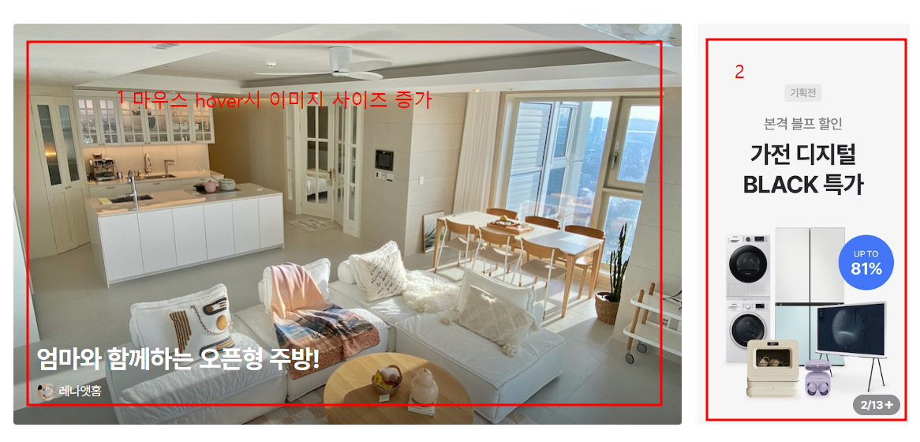 YOUR SCREEN LAYOUT HERE |  |  |  |  |  | 2 | 슬라이드 이미지
 |  |  |  |  |  | 3
 |  |  |  |  |  | 4
 |  |  |  |  |  | 5
 |  |  |  |  |  | 6
 |  |  |  |  |  | 개발 사항
 |  |  |  |  |  | 1. 메인 비쥬얼 이미지에 마우스 갖다 대면 이미지 사이즈 크기 증가 2. 버튼과 캐러셀 클릭시 이미지 슬라이드와 자동으로 이미지 슬라이드

